First
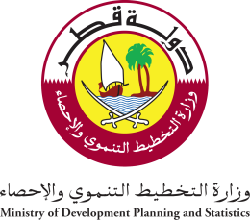 State of Qatar Ministry of Development Planning and Statistics Economic Statistics and national accounts Department |  | دولـــــــــــة قــطــــــــــر وزارة التخطيط التنموي والإحصاء إدارة الإحصاءات الاقتصادية و الحسابات الوطنية

 | النشرة السنوية لإحصاءات الطاقة والصناعة The Annual Bulletin of Industry & Energy Statistics 2012

العدد الحادي والثلاثون 31th Issue

36

